상품제안서
유엠투 PD20W지원 /무선충전15W 고출력 흡착 소형 보조배터리10000mAh | 상품코드: F21302

 |  |  |  |  |  |  | 02-412-0044 | www.easy1.co.kr
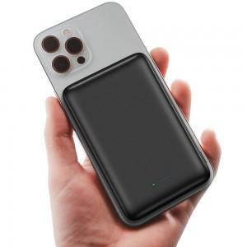

【상세/제작정보】

【인쇄/포장옵션】 | 레이저, 풀칼라 / 포장지포장

【공급단가】 | 수량 | 50~ | 100~ | 500~ | 1,000~ | 2,000~
*VAT별도 | 단가 | 29,650원 | 28,560원 | 27,470원 | 26,380원 | 25,720원

【상품 URL】 | https://dev.easy1.co.kr:443/src/goods_detail.php?gdno=21302

